2023_05_data
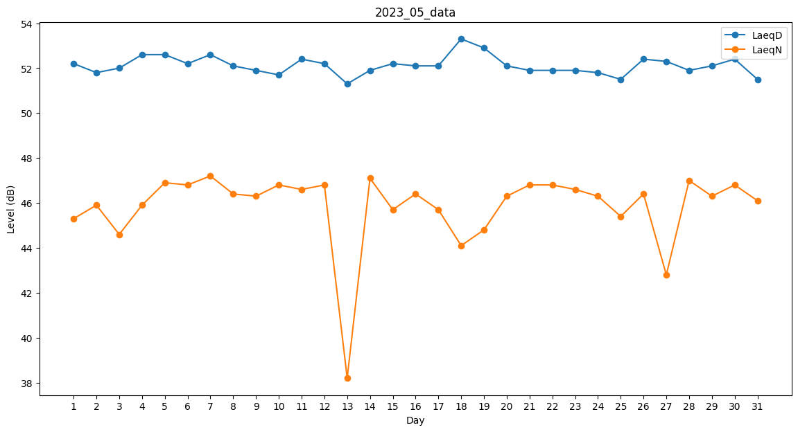
Day | LaeqD | LaeqN
1 | 52.2 | 45.3
2 | 51.8 | 45.9
3 | 52 | 44.6
4 | 52.6 | 45.9
5 | 52.6 | 46.9
6 | 52.2 | 46.8
7 | 52.6 | 47.2
8 | 52.1 | 46.4
9 | 51.9 | 46.3
10 | 51.7 | 46.8
11 | 52.4 | 46.6
12 | 52.2 | 46.8
13 | 51.3 | 38.2
14 | 51.9 | 47.1
15 | 52.2 | 45.7
16 | 52.1 | 46.4
17 | 52.1 | 45.7
18 | 53.3 | 44.1
19 | 52.9 | 44.8
20 | 52.1 | 46.3
21 | 51.9 | 46.8
22 | 51.9 | 46.8
23 | 51.9 | 46.6
24 | 51.8 | 46.3
25 | 51.5 | 45.4
26 | 52.4 | 46.4
27 | 52.3 | 42.8
28 | 51.9 | 47
29 | 52.1 | 46.3
30 | 52.4 | 46.8
31 | 51.5 | 46.1

